finančný plán OP
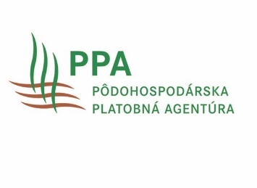
Príloha č. 4 Príručky pre žiadateľov o schválenie operačného programu a jeho zmien a financovanie operačných fondov organizácie výrobcov a nadnárodnej organizácie výrobcov, združenia organizácií výrobcov v sektore ovocia a zeleniny na základe nariadenia Európskeho parlamentu a Rady (EÚ) 2021/2115
rok | č. intervencie podľa SP | názov intervencie | špecifický cieľ | sektorový cieľ | číslo akcie | názov akcie (oprávneného výdavku podľa SP) | opis danej akcie | typ intervencie | druh výdavku | navrhovaná výška výdavku akcie | zdvôdnenie zmeny

